시스템 구성도
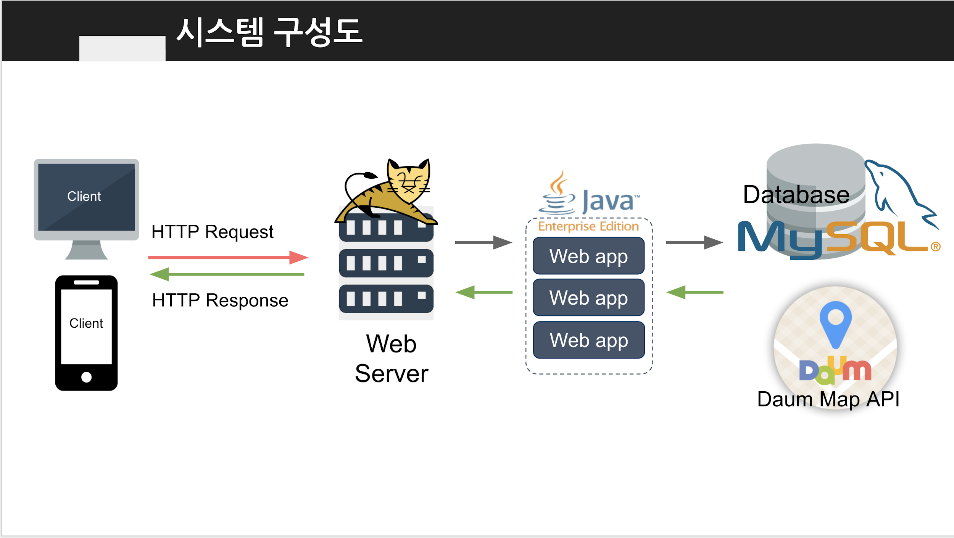

MAP API 위치?

APK 구동 흐름도

DB 설계도
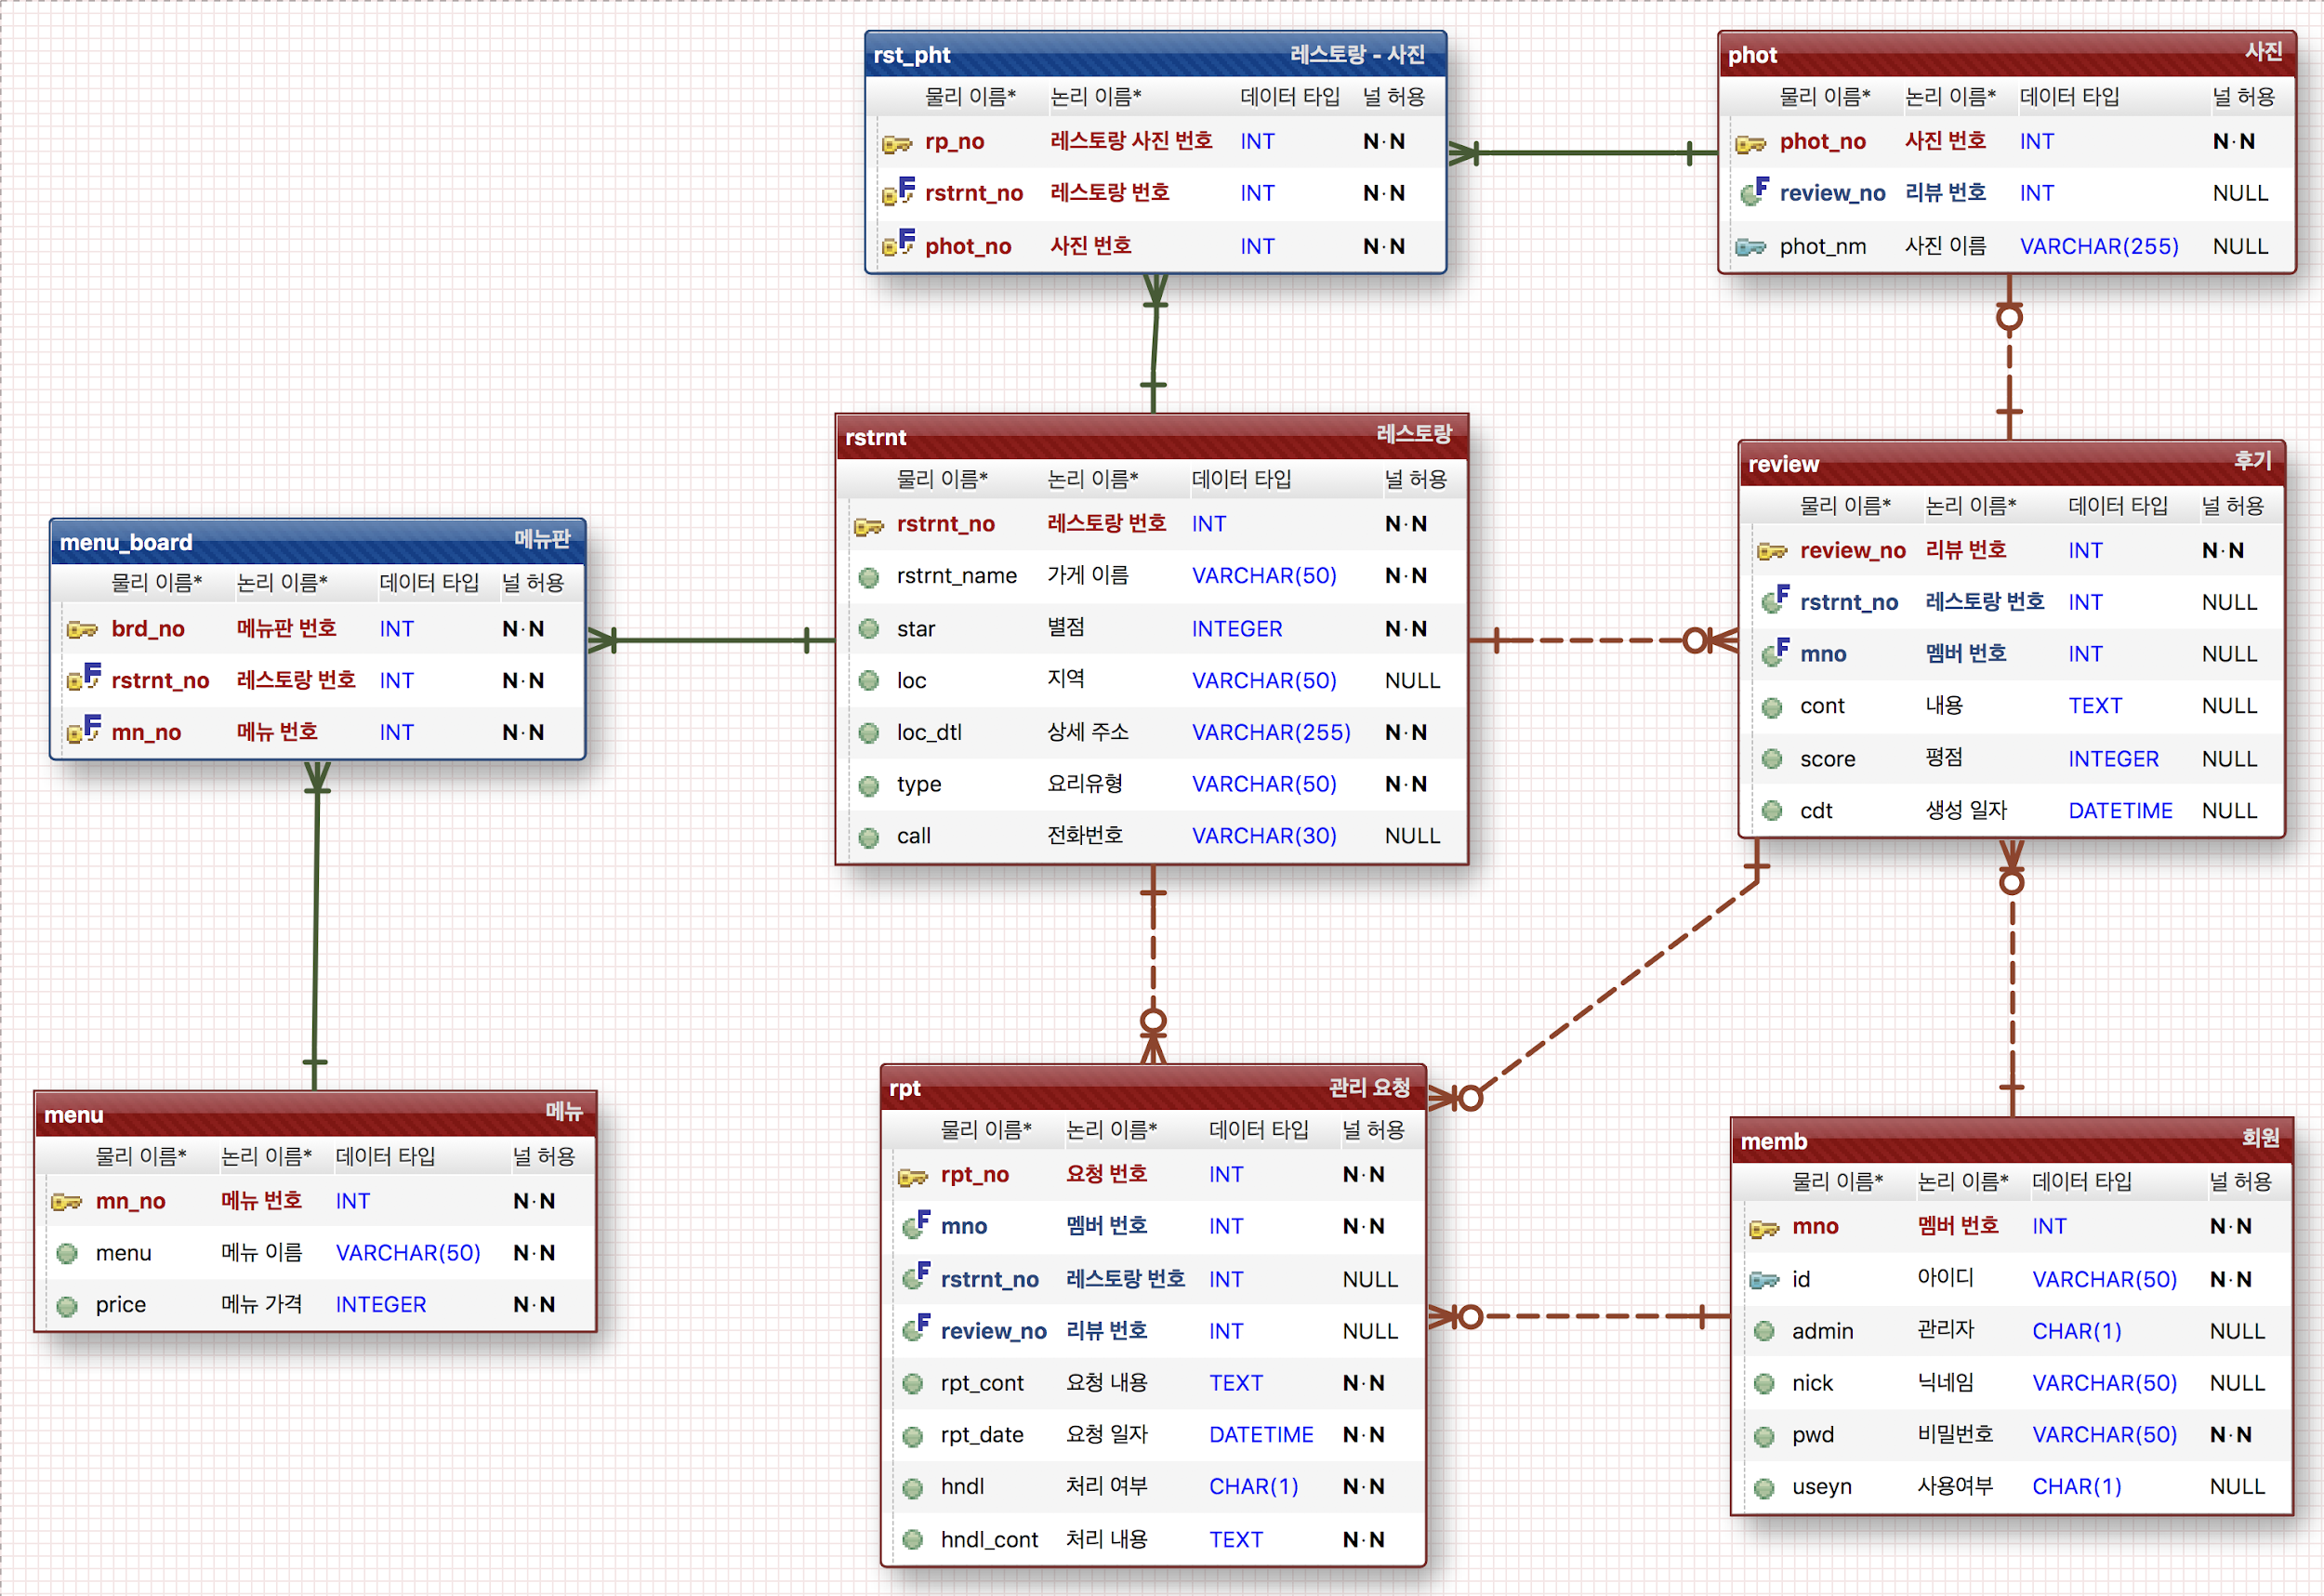

내일 오전 9:30 웹/앱별로 기능 흐름과 기능 소개 개발 도구 사양 WBS 까지 발표. review - restrnt 평점 따로 빼서 참조관계로 넣기

